关系图
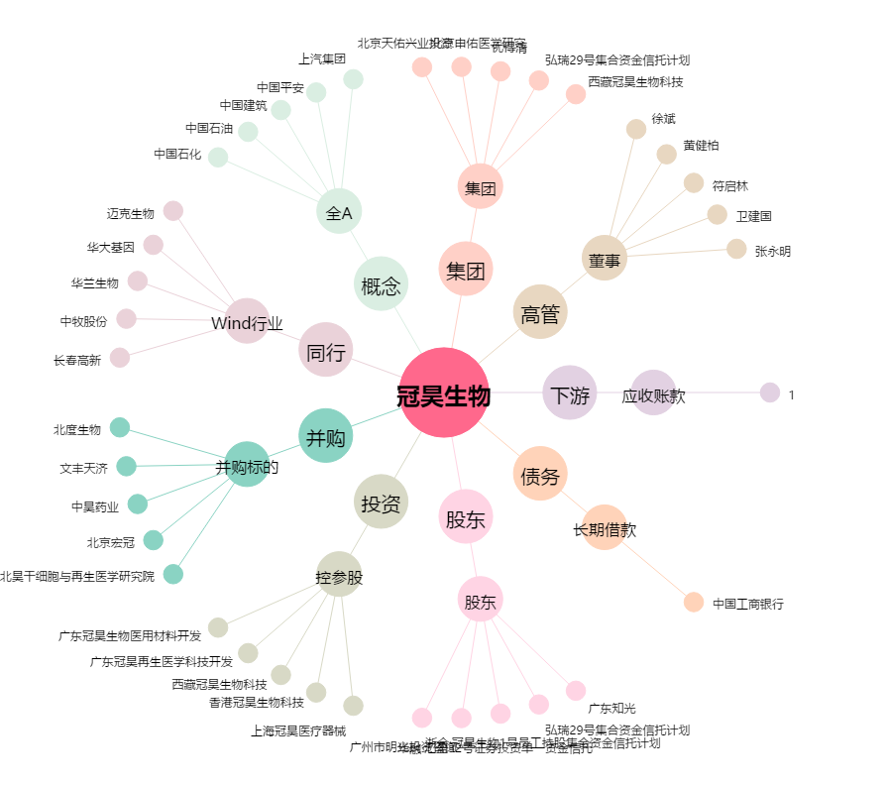
冠昊生物[300238.SZ] - 关系概览图

